1.1
voltar à página inicial
 | S | N | NA | 1 - CLAREZA DO CONTEÚDO
 | x |  |  | 1.1 O sítio Web apresenta um resumo breve do seu propósito, visível sem se fazer scroll
 |  |  |  | Num primeiro vislumbre do sítio Web deve ser visível uma breve definição do seu propósito que dê a indicação ao utilizador de que sítio Web se trata e quais são as tarefas que se podem levar a efeito.

 | Listagem de evidências
 | Ao abrir o site, podemos ter logo uma visão do propósito do site. Temos logo noção que existem produtos à venda, e percebemos que se trata de um marketplace.
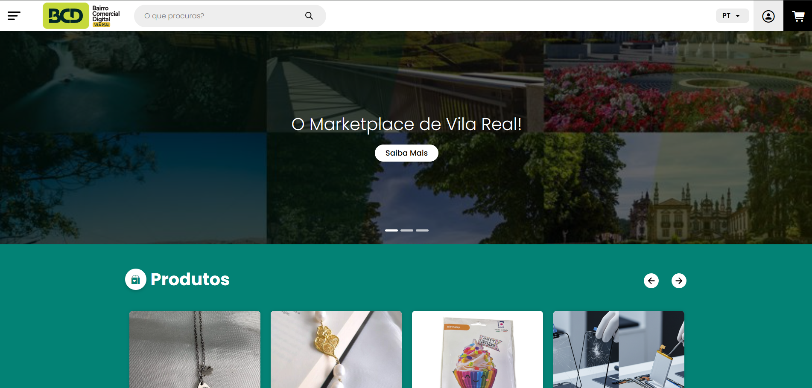

 | Print tirada em https://marketplace.bcdvilareal.pt/

2.1
voltar à página inicial
 | S | N | NA | 2 - USABILIDADE DO CONTEÚDO
 | x |  |  | 2.1 O tipo de letra do corpo do documento é adequado e o tamanho da letra é, no mínimo, de 12 pontos
 |  |  |  | De forma a assegurar a boa legibilidade do texto para todos os utilizadores, o tamanho de letra do texto que compõe o corpo do documento deverá ser, no mínimo, de 12 pontos, assegurando sempre que os mesmos são escaláveis para tamanhos superiores, sempre que o utilizador considere necessário.

 | Listagem de evidências
 | Em nenhuma página é utilizado tamanho de letra que possa dificultar a leitura
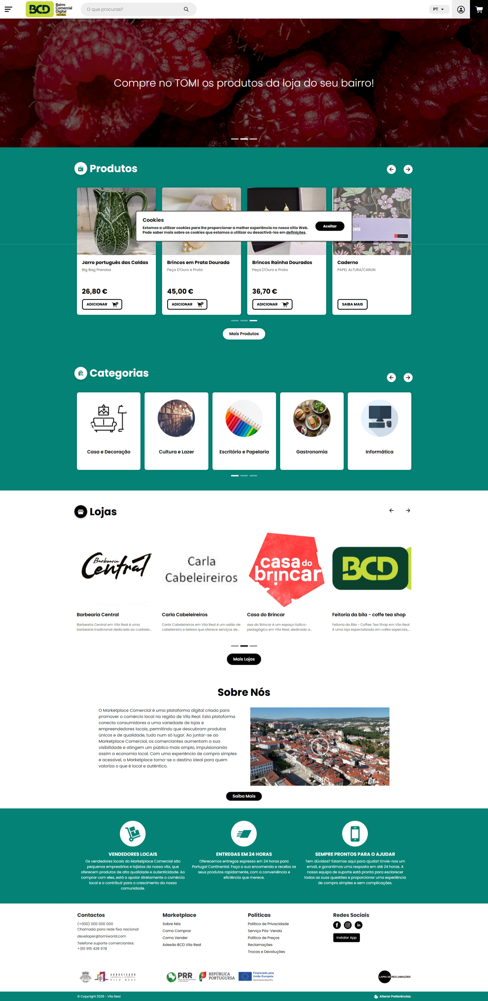

 | Print retirada em https://marketplace.bcdvilareal.pt/

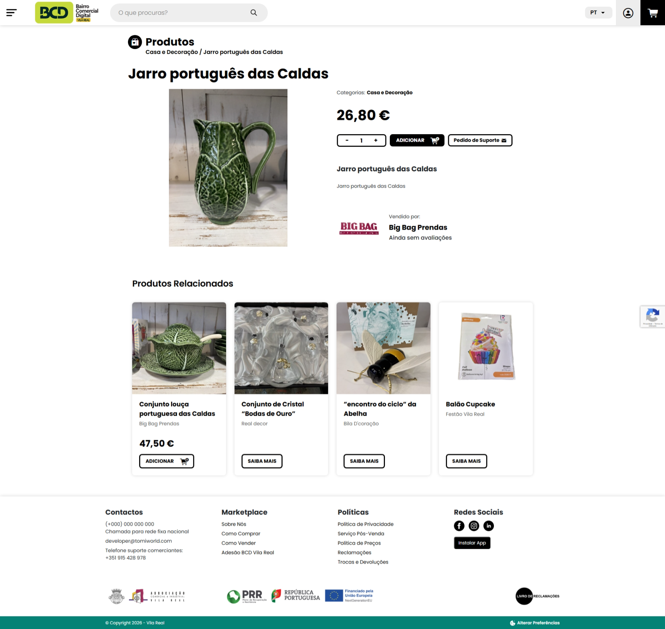

 | Print tirada de https://marketplace.bcdvilareal.pt/produtos/jarro-portugues-das-caldas/
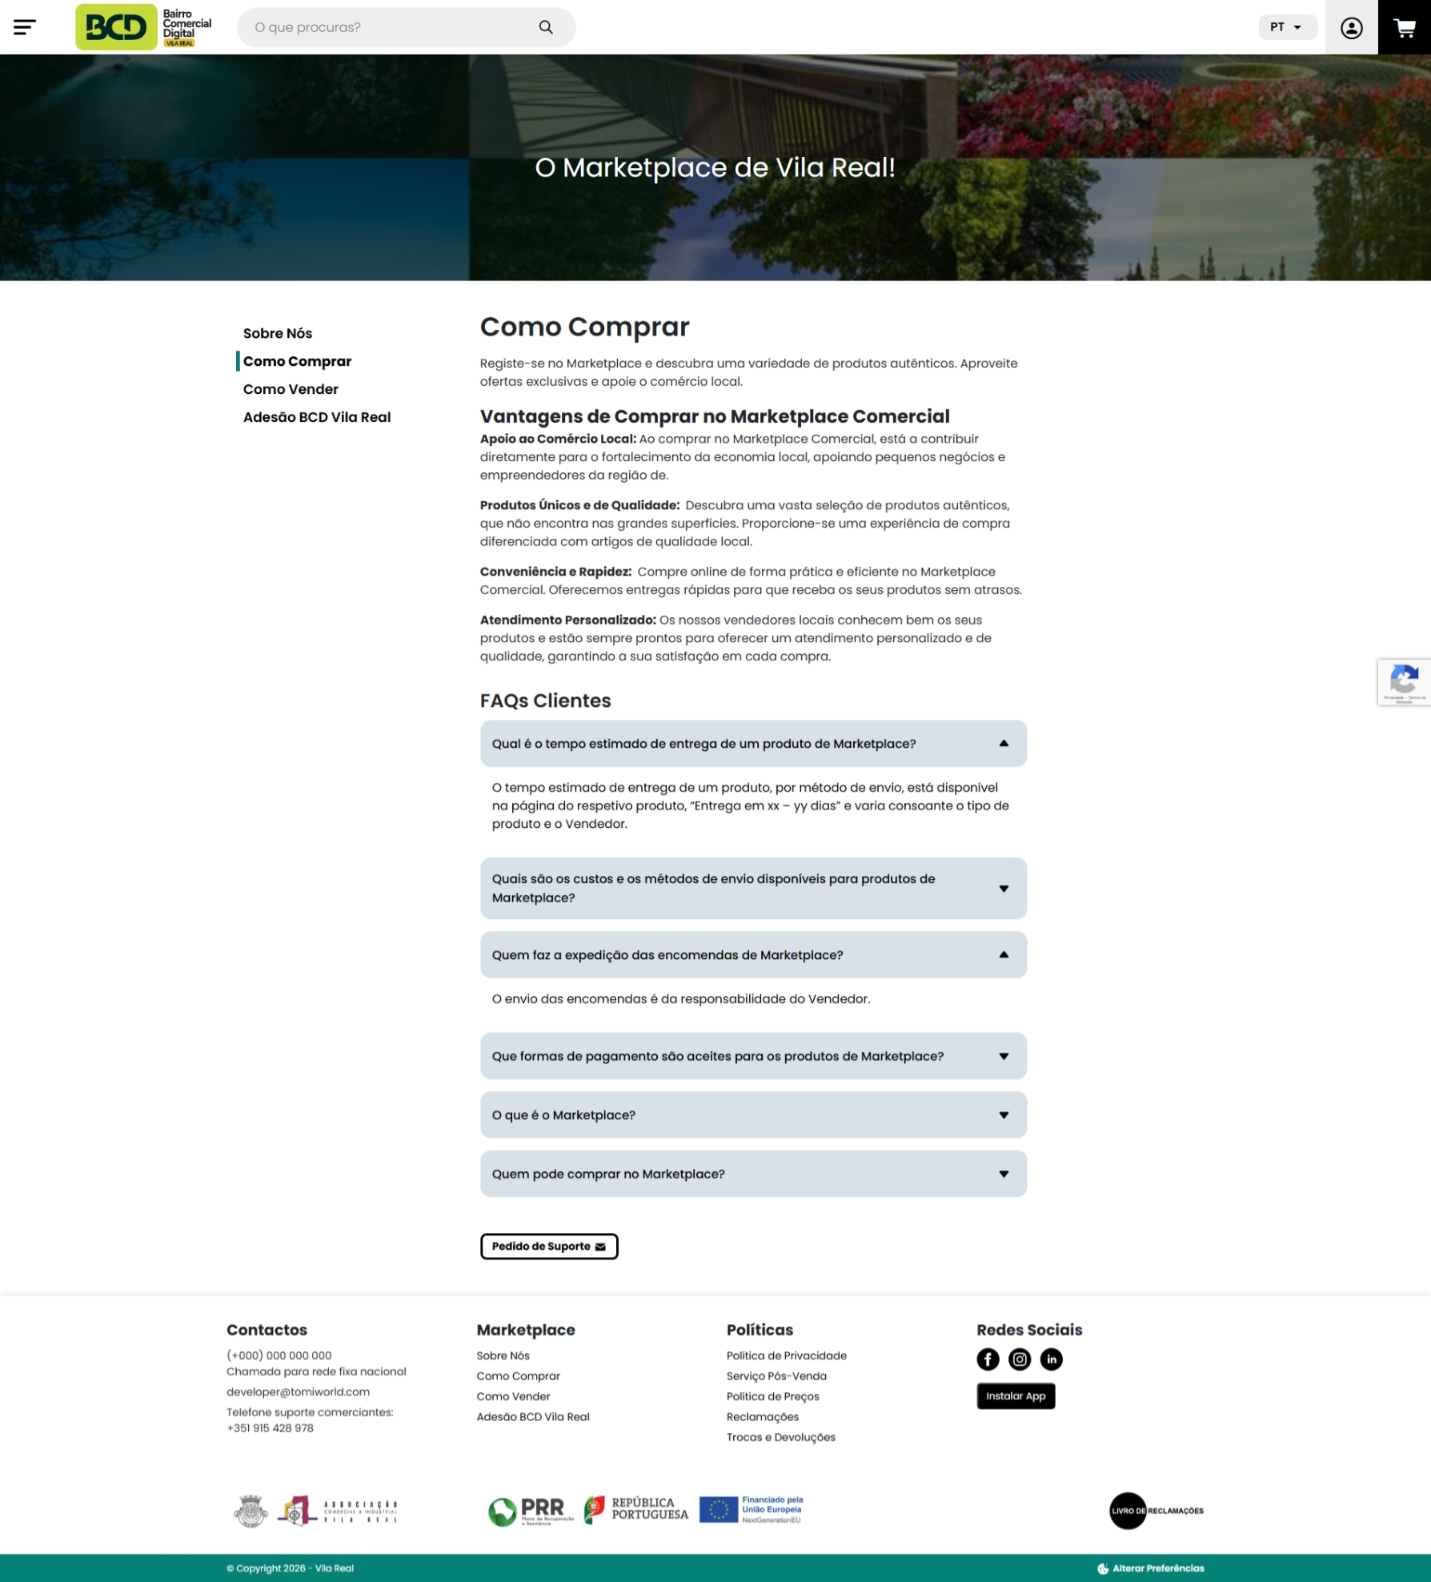

 | Print tirada de https://marketplace.bcdvilareal.pt/como-comprar/

2.2
voltar à página inicial
 | S | N | NA | 2 - USABILIDADE DO CONTEÚDO
 | x |  |  | 2.2 A informação secundária (datas, autores) utiliza, no mínimo, um tamanho de letra de 10 pontos
 |  |  |  | A informação secundária, como os autores de textos ou de imagens, as datas de publicação ou outros tipos de meta-informação, podem usar tamanhos de letra mais pequenos, mas, no mínimo, com 10 pontos, assegurando sempre que os mesmos são escaláveis para tamanhos superiores, sempre que o utilizador considere necessário.

 | Listagem de evidências
 | Os textos com informação segundária, nunca usam tamanhos demasiado pequenos que possam dificultar a leitura
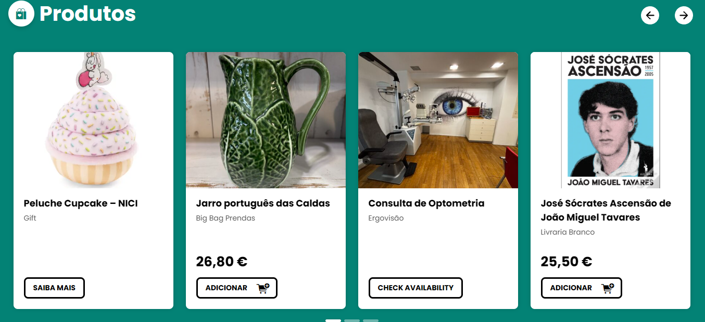

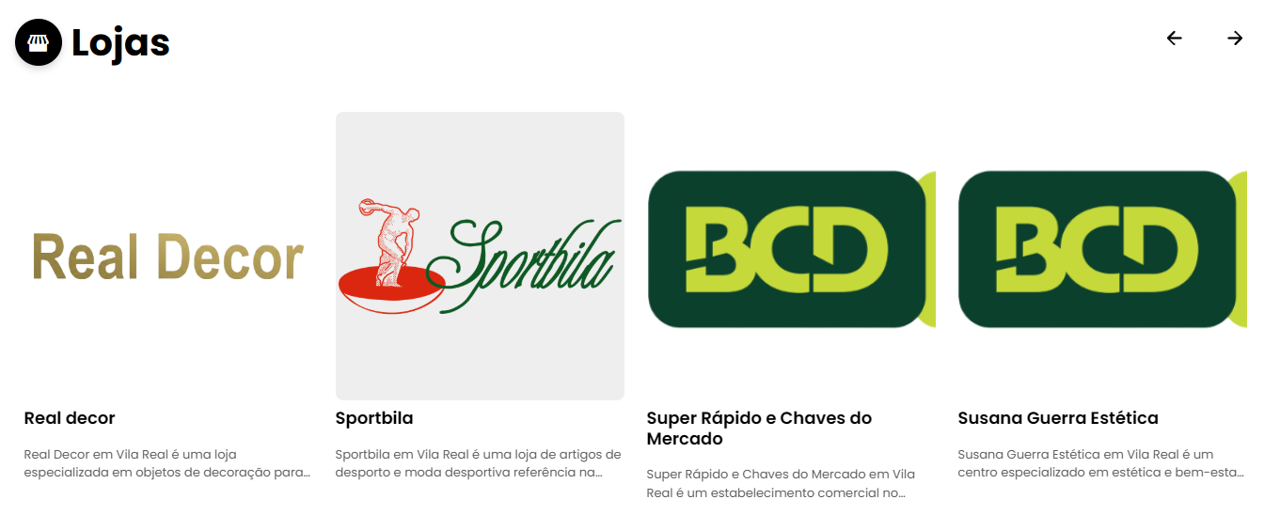

 | Prints retiradas em Print tirada de https://marketplace.bcdvilareal.pt/

2.3
voltar à página inicial
 | S | N | NA | 2 - USABILIDADE DO CONTEÚDO
 | x |  |  | 2.3 Blocos e linhas de texto com largura não superior a 100 caracteres
 |  |  |  | Para manter o conforto de leitura, os blocos ou linhas de texto não deverão ter mais de 100 caracteres de largura. Os 80 caracteres correspondem à dimensão que se apresenta nos estudos como a mais confortável para os utilizadores.

 | Listagem de evidências
 | Quando existe conteúdo com texto , este nunca passa os 100 caracteres numa única linha.
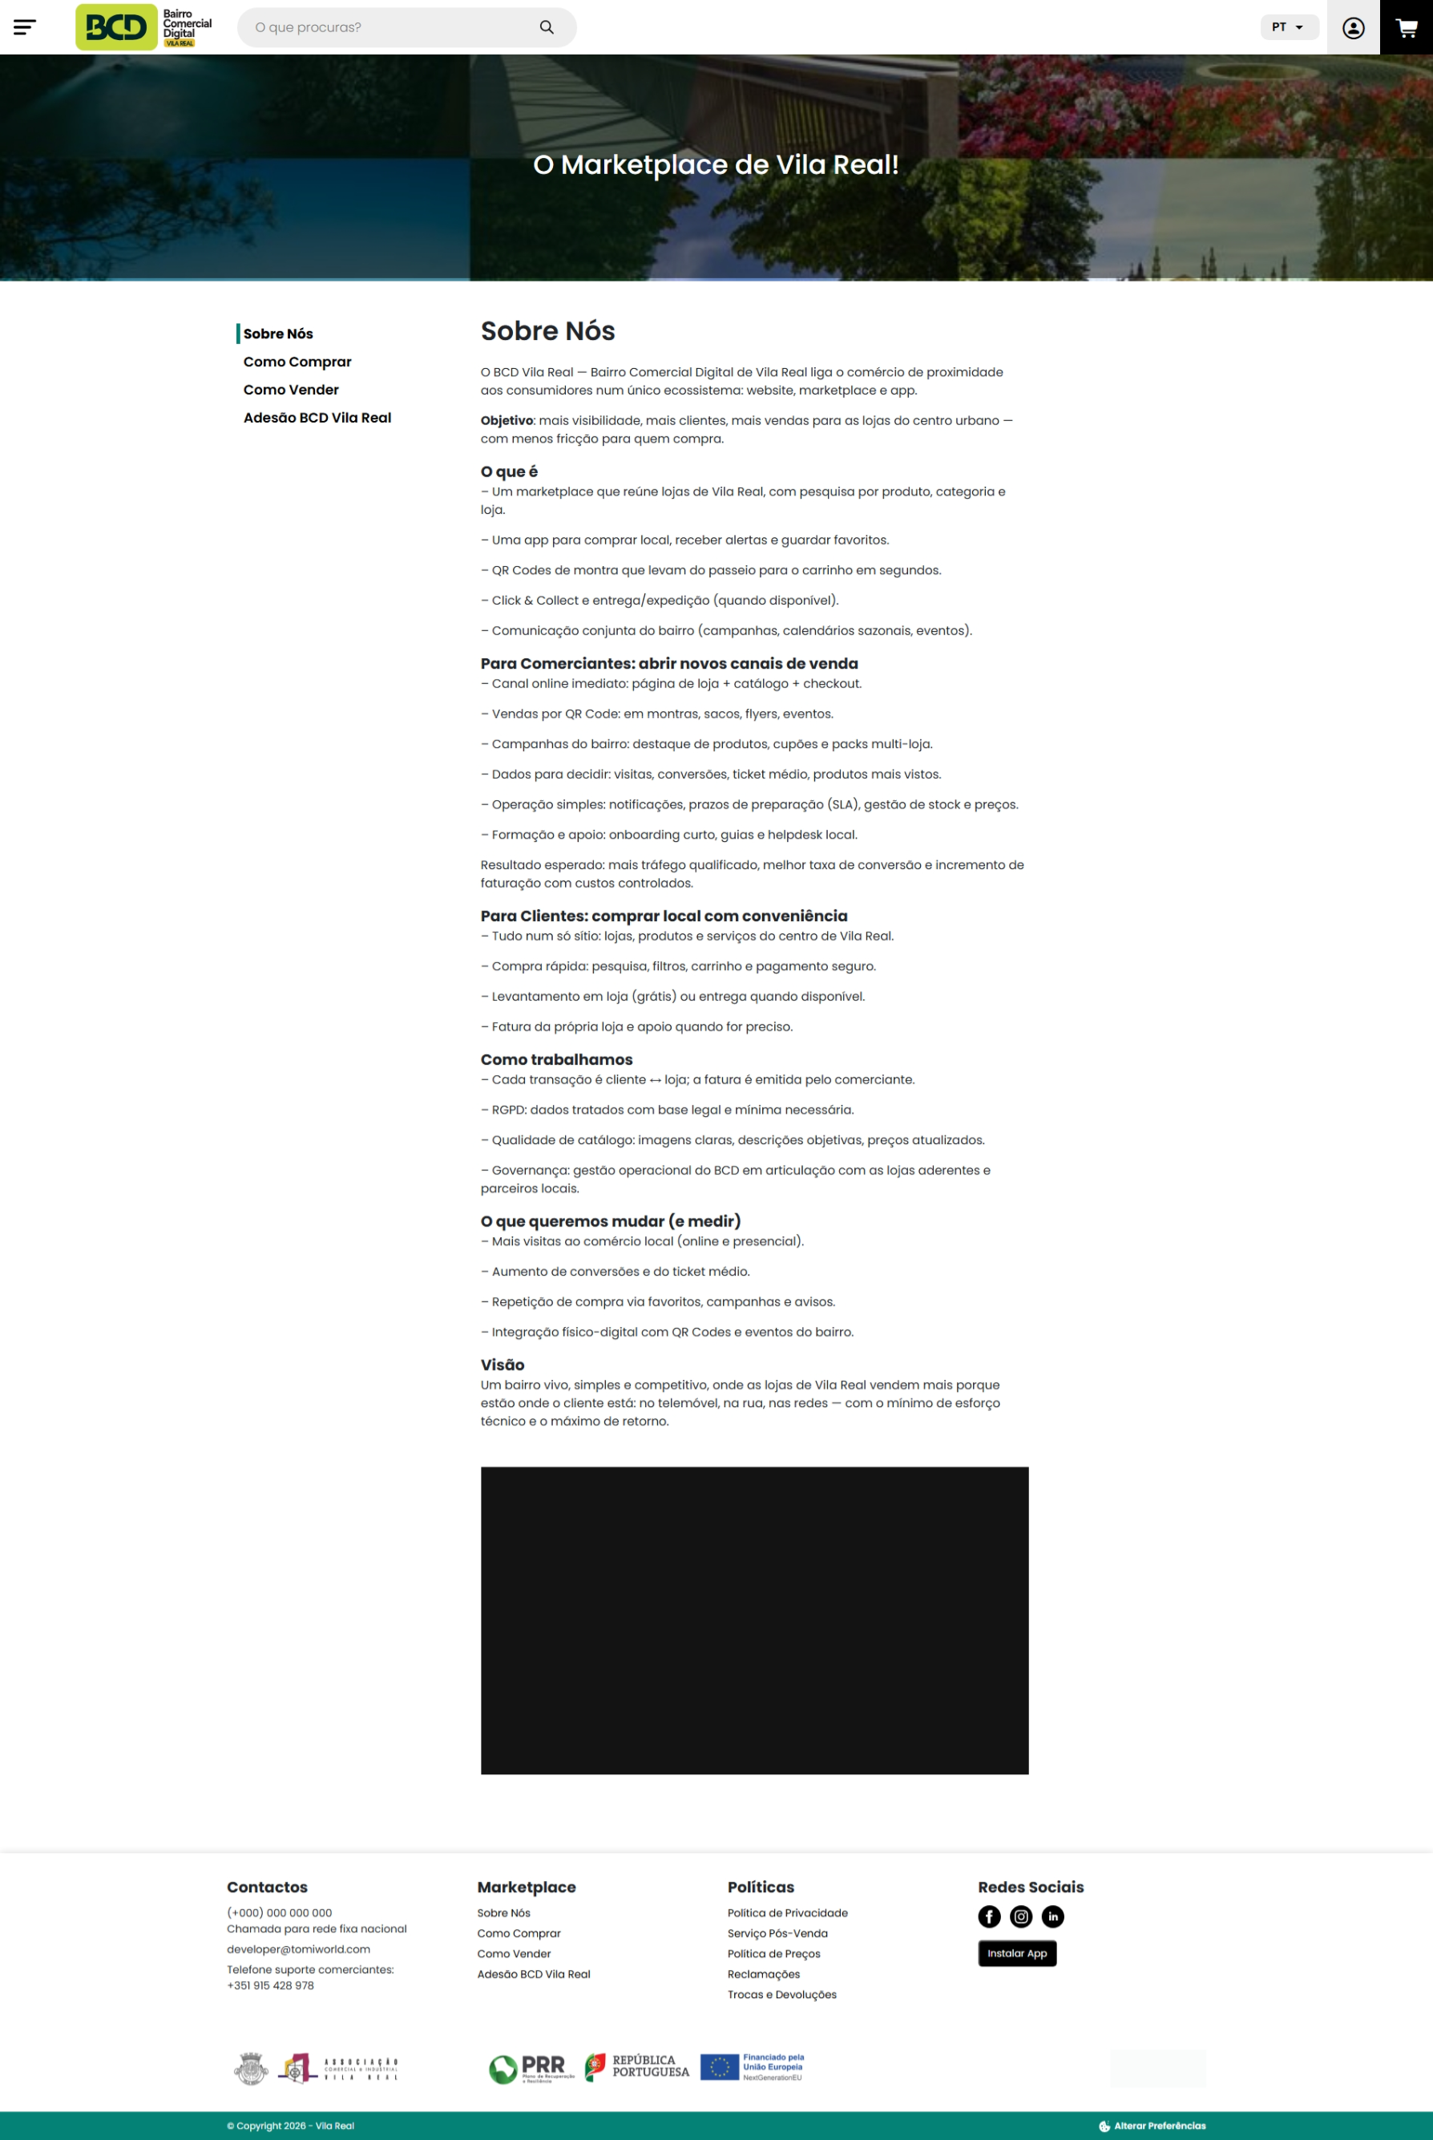

 | Print retirada de https://marketplace.bcdvilareal.pt/sobre-nos/
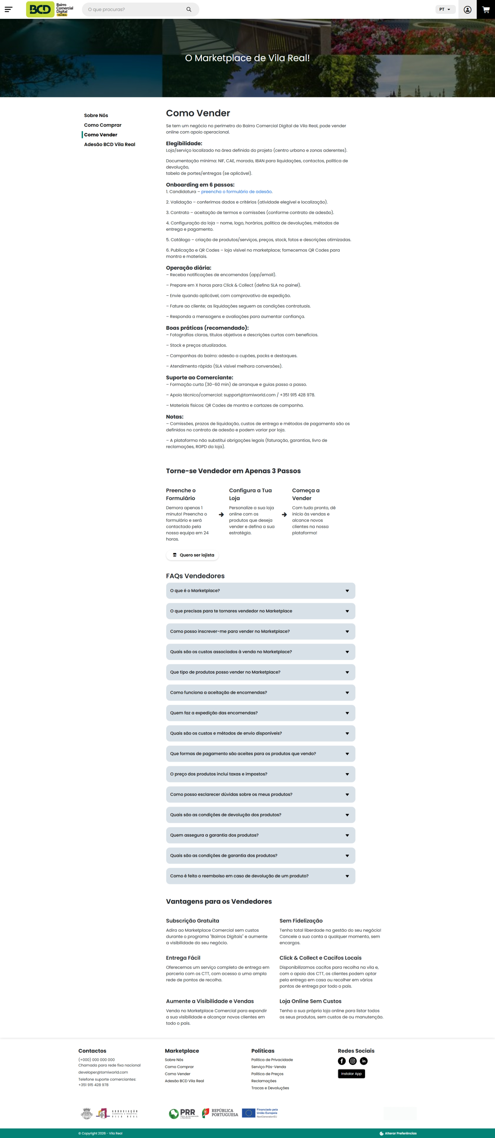

 | Print retirada de https://marketplace.bcdvilareal.pt/como-vender/

3.1
voltar à página inicial
 | S | N | NA | 3 - ESTRUTURA DA NAVEGAÇÃO
 |  | x |  | 3.1 Nenhum nível de navegação tem mais de 9 opções
 |  |  |  | A navegação principal deve ser equilibrada, nem com demasiadas opções de topo sem opções secundárias, nem com poucas opções de topo e muitas opções secundarias. Nenhum nível de navegação deve ter mais de 9 opções.

 | Listagem de evidências
 | Devido a ser um marketplace, aparece a listagem de categorias, que ao ser dinâmica, ultrapassa as 9 opções
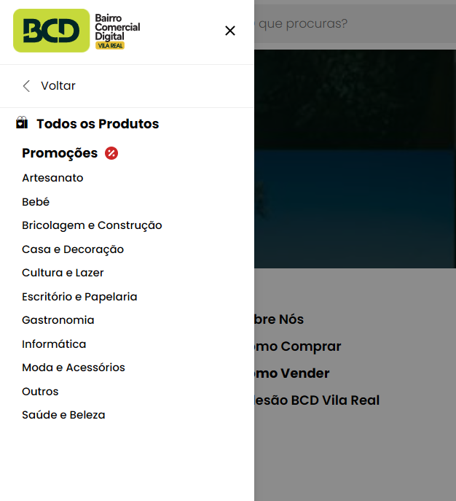

3.2
voltar à página inicial
 | S | N | NA | 3 - ESTRUTURA DA NAVEGAÇÃO
 | x |  |  | 3.2 A navegação principal está sempre visível e sempre no mesmo local
 |  |  |  | As opções de primeiro nível da navegação principal estão sempre visíveis e encontram-se sempre no mesmo local em todas as páginas. A posição atual do utilizador na estrutura de navegação deve ser evidenciada.

 | Listagem de evidências
 | O site apresenta um header que contém um menu de navegação para as páginas do site
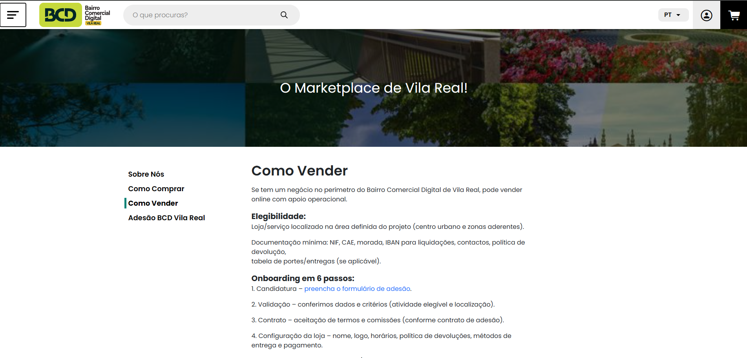

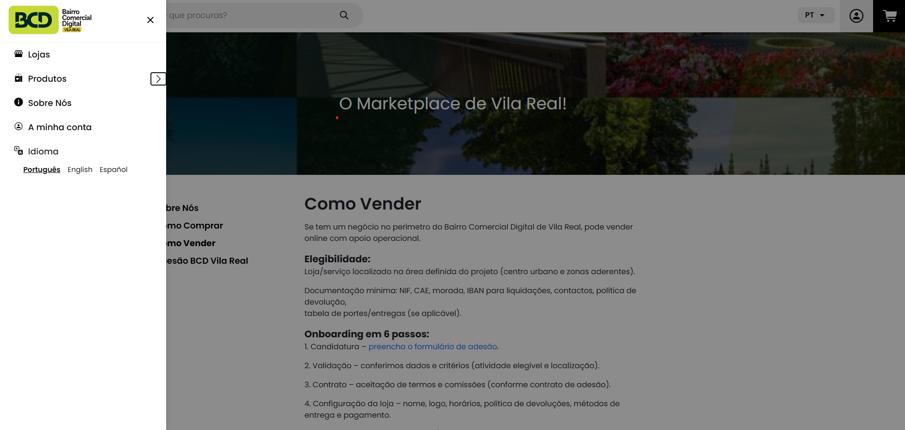

 | Prints retiradas de https://marketplace.bcdvilareal.pt/como-vender/

3.3
voltar à página inicial
 | S | N | NA | 3 - ESTRUTURA DA NAVEGAÇÃO
 | x |  |  | 3.3 As hiperligações de texto não devem ser diferenciadas apenas com base na cor
 |  |  |  | As hiperligações de texto devem apresentar um contraste mínimo de 4,5:1 com a envolvente e uma representação visual complementar à cor - idealmente as hiperligações devem apresentar-se sublinhadas. As hiperligações em texto devem apresentar-se da mesma forma em todo o sítio Web.

 | Listagem de evidências
 | Quando exitem textos de hiperligação, estas não são só diferenciadas pela cor, mas também contém um underline para ficar melhor evidenciado que é uma ligação.
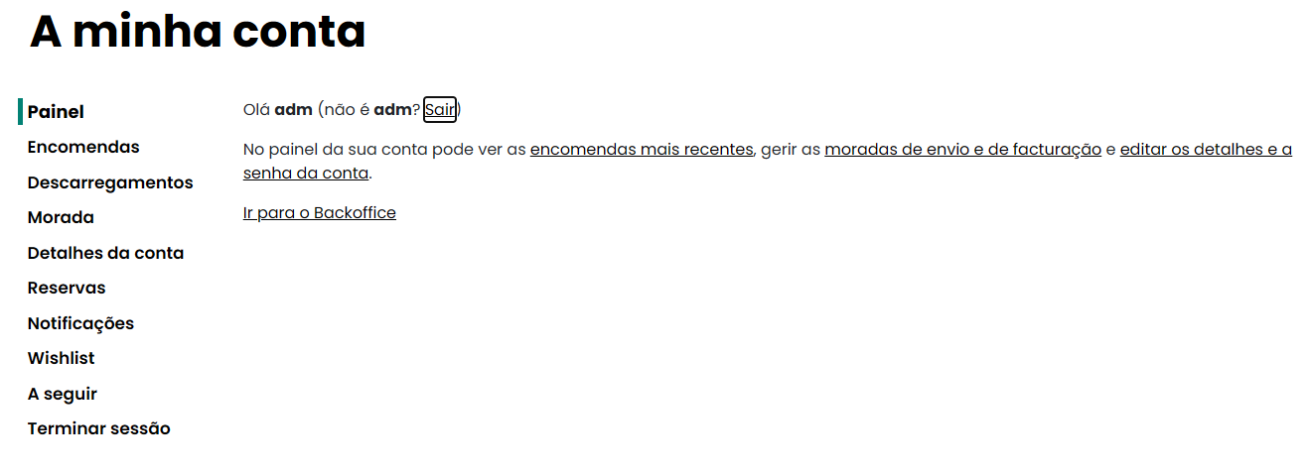

 | Print retirada de https://marketplace.bcdvilareal.pt/minha-conta/

5.2
voltar à página inicial
 | S | N | NA | 5 - ELEMENTOS INTERATIVOS
 | x |  |  | 5.2 Os elementos interativos têm uma dimensão mínima de 44px CSS (44 pontos) (vertical e horizontal)
 |  |  |  | De forma a assegurar que todos os elementos interativos são facilmente acionáveis por qualquer tipo de dispositivo apontador ou toque, estes devem ter a dimensão mínima de 44px CSS de altura e de largura.

 | Listagem de evidências
 | Todos os botões em todas as páginas são de dimensões suficientes para serem acessíveis.
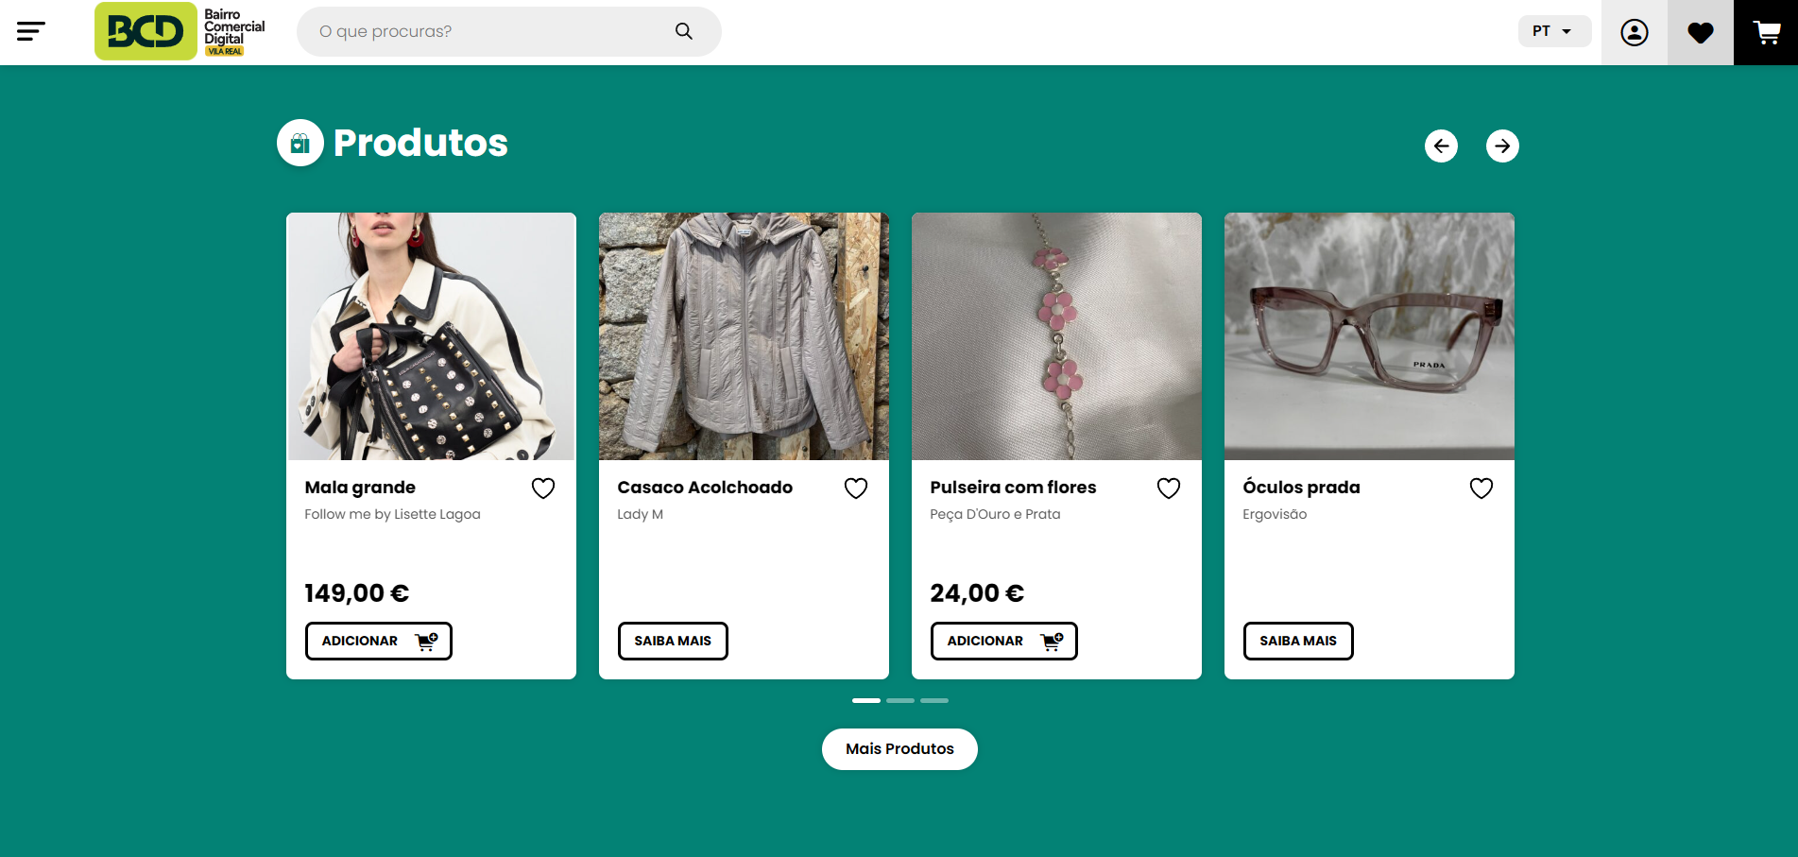

 | Print retirada de https://marketplace.bcdvilareal.pt/
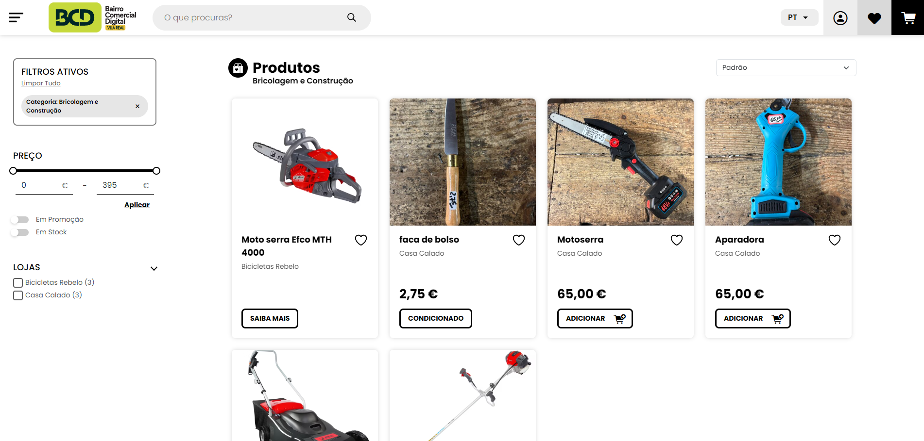

 | Print retirada de https://marketplace.bcdvilareal.pt/produtos/

5.3
voltar à página inicial
 | S | N | NA | 5 - ELEMENTOS INTERATIVOS
 | x |  |  | 5.3 Há apenas um botão de ação principal por página e o mesmo encontra-se destacado
 |  |  |  | Deve existir apenas um botão de ação principal por página e o mesmo deve apresentar-se numa cor contrastante. Todos os outros botões devem ser considerados como secundários.

 | Listagem de evidências
 | Excetuando as páginas em que não é aplicável, e.g. a página principal e páginas de listagem, só existe um botão de ação principal por página e está sempre destacado graficamente.
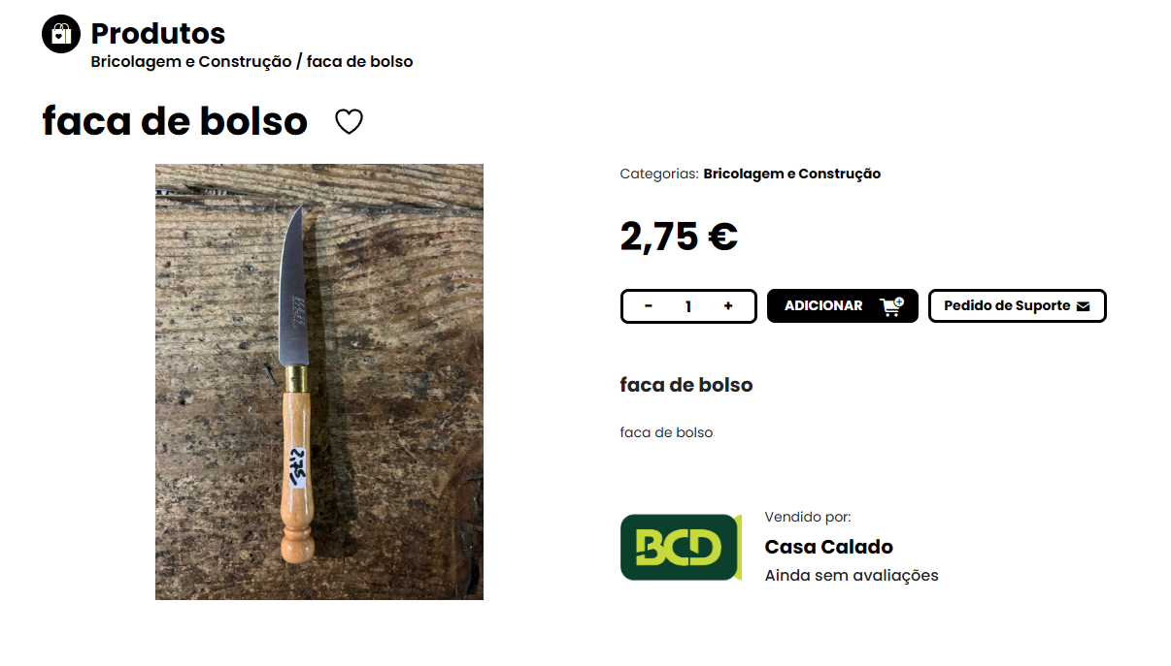

 | Print retirada de https://marketplace.bcdvilareal.pt/produtos/faca-de-bolso/
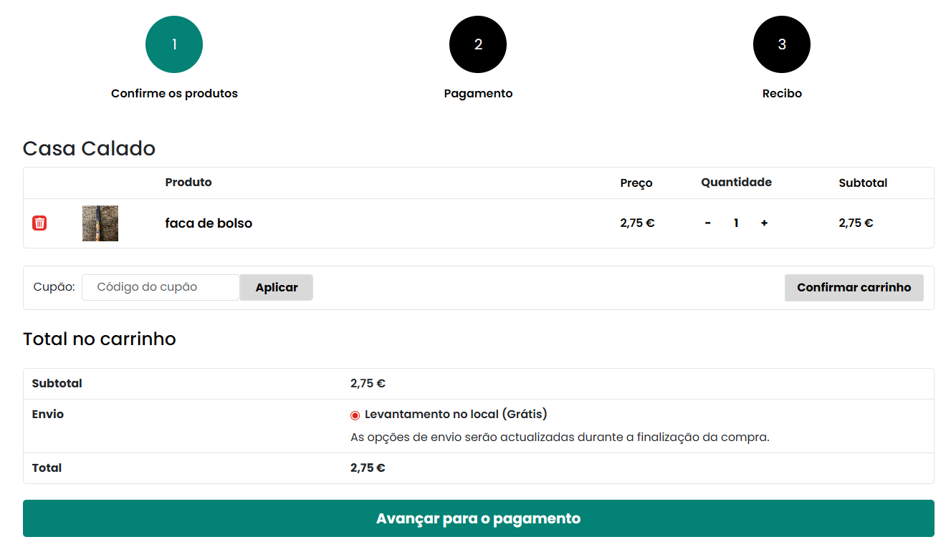

 | Print retirada de https://marketplace.bcdvilareal.pt/carrinho/

